关系图
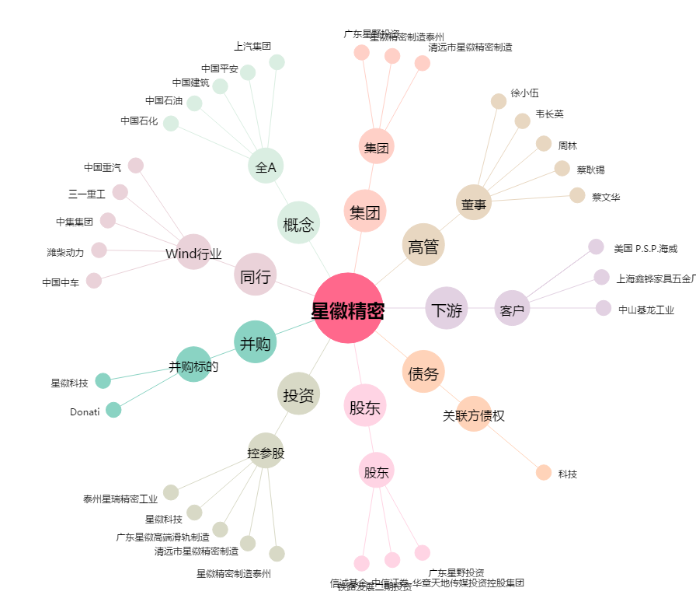
星徽精密[300464.SZ] - 关系概览图

